Лист 1


 |  | "КИРПИЧ КЕРАМИЧЕСКИЙ ЛИЦЕВОЙ"

 |  | Производится на итальянском оборудовании BEDESCHI S.p.A,
 |  | что гарантирует высокое качество нашей продукции!
 | Внешний вид |  |  | Основные характеристики
Наименование

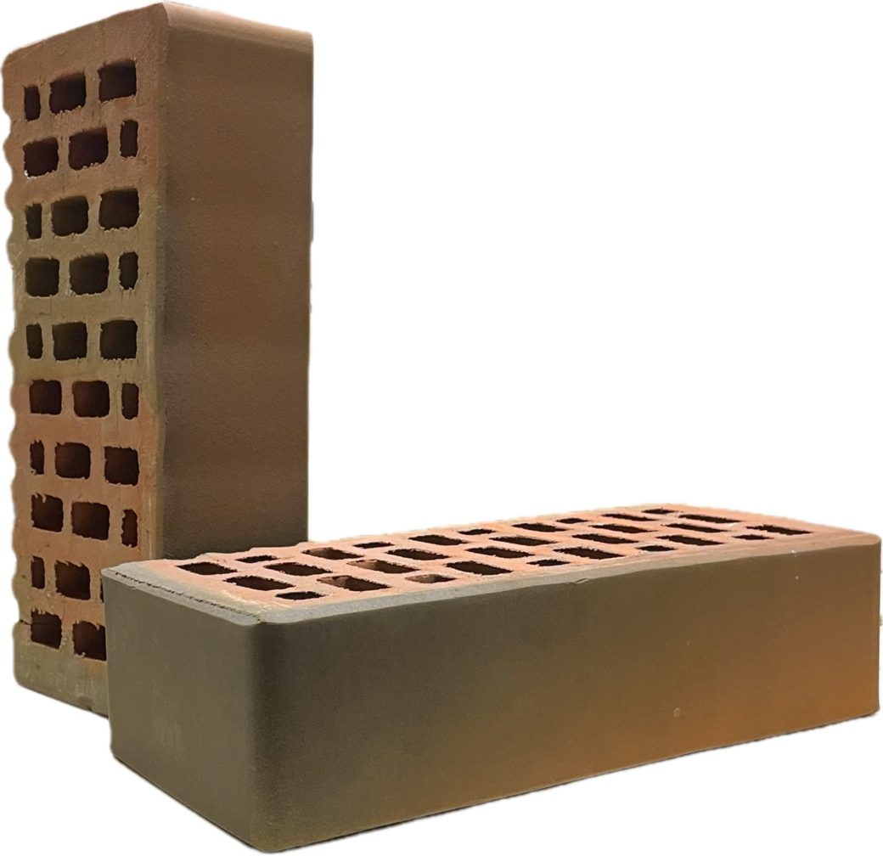
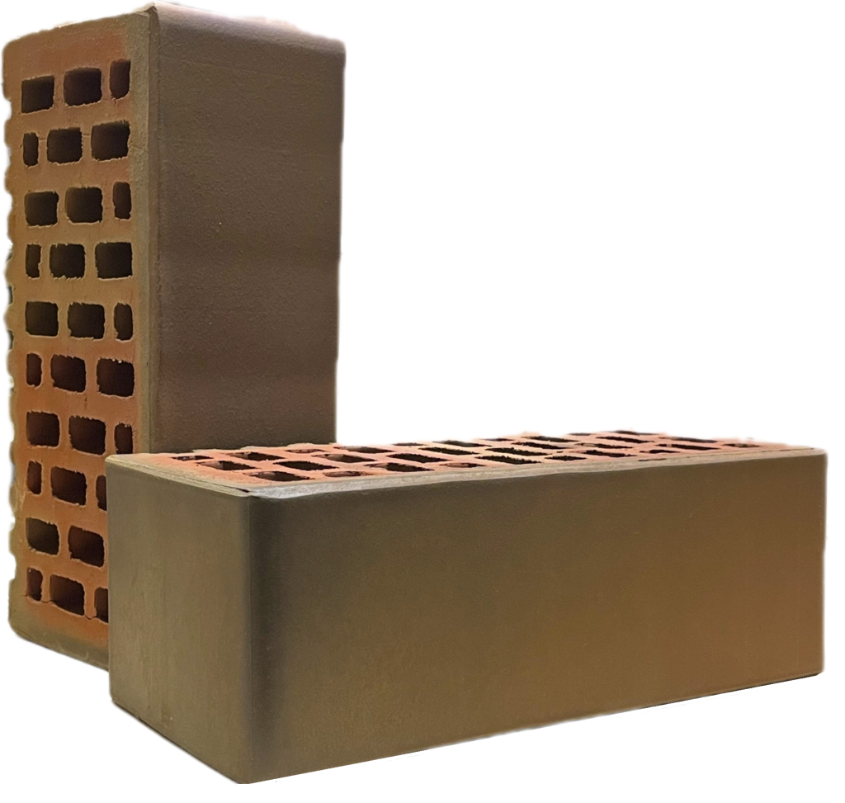
 | 1 НФ |  | 1,4 НФ | ГОСТ КР-л-пу 530-2012

 |  |  |  | Марка по прочности:
 |  |  |  | М175-200

 |  |  |  | Морозостойкость:
Кирпич |  |  |  | 100 циклов
«Баварская Кладка»
"Гладкий" |  |  |  | Водопоглощение:
 |  |  |  | 9%

 | Вес: 2,5 кг |  | Вес: 3,4 кг, | Пустотность:
 | Габариты: 250*120*65, |  | Габариты: 250*120*88, | 33%
 | В одной пачке - 540шт. |  | В одной пачке - 396шт.
 | Цена* за единицу с НДС.руб.: 34р 00к |  | Цена* за единицу с НДС.руб.: 39р 00к
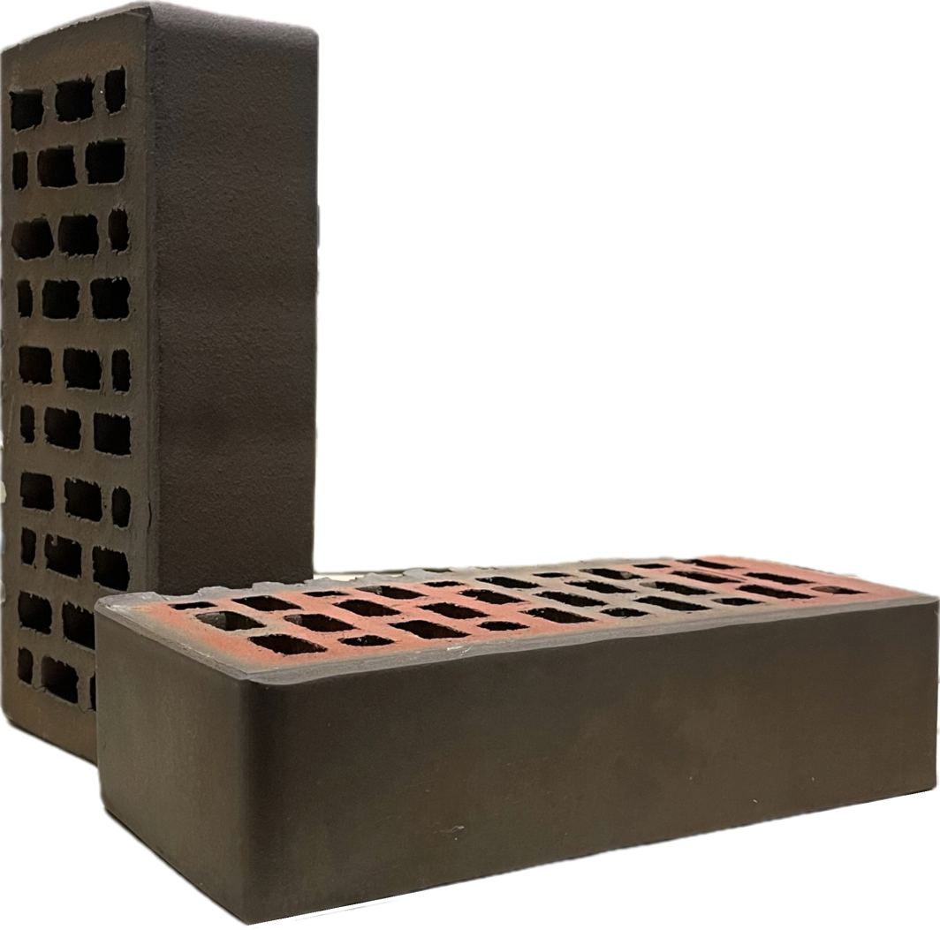
 | 1 НФ |  | 1,4 НФ | ГОСТ КР-л-пу 530-2012
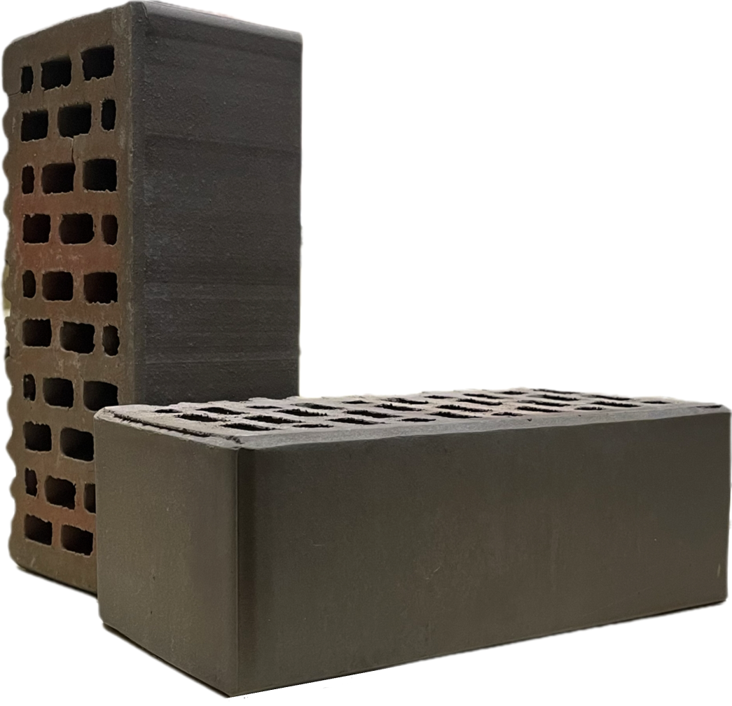
 |  |  |  | Марка по прочности:
 |  |  |  | М300

 |  |  |  | Морозостойкость :
Кирпич |  |  |  | 150 циклов
«клинкерный»
"Гладкий" |  |  |  | Водопоглощение :
 |  |  |  | 5%

 | Вес: 2,5 кг, |  | Вес: 3,4 кг, | Пустотность:
 | Габариты: 250*120*65, |  | Габариты: 250*120*88, | 33%
 | В одной пачке - 540шт. |  | В одной пачке - 396 шт.
 | Цена* за единицу с НДС.руб.: 44 р 00к |  | Цена* за единицу с НДС.руб.: 49р 00к
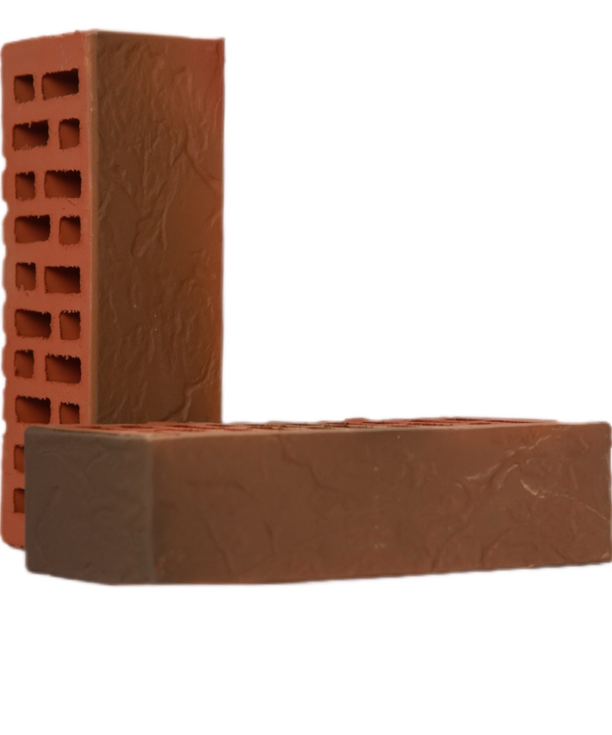
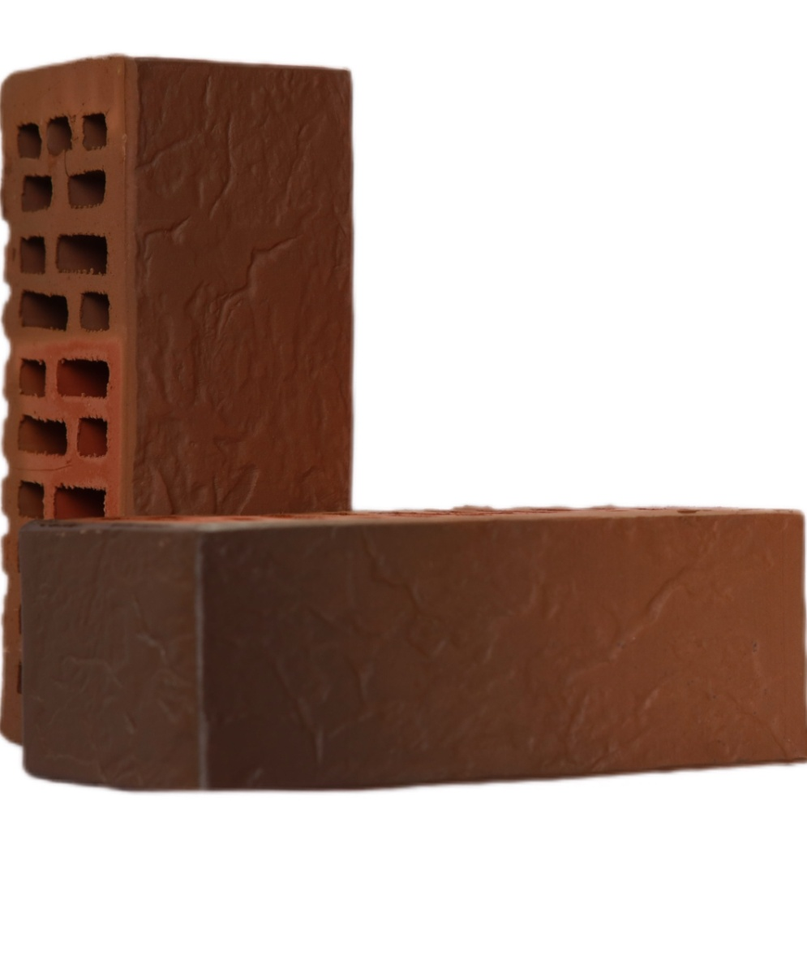
 | 1НФ |  |  1,4НФ | ГОСТ КР-л-пу 530-2012

 |  |  |  | Марка по прочности:
 |  |  |  | М175-200

Кирпич |  |  |  | Морозостойкость:
«Баварская Кладка» |  |  |  | 100 циклов
«Венеция»
 |  |  |  | Водопоглощение :
 |  |  |  | 9%

 | Вес: 2,5 кг; |  | Вес: 3,4 кг; | Пустотность:
 | Габариты: 250*120*65, |  | Габариты: 250*120*88, | 33%
 | в одной пачке - 540 шт. |  | в одной пачке - 396 шт.
 | Цена* за единицу с НДС.руб.: 33р 00к |  | Цена* за единицу с НДС.руб.: 38 р 00к
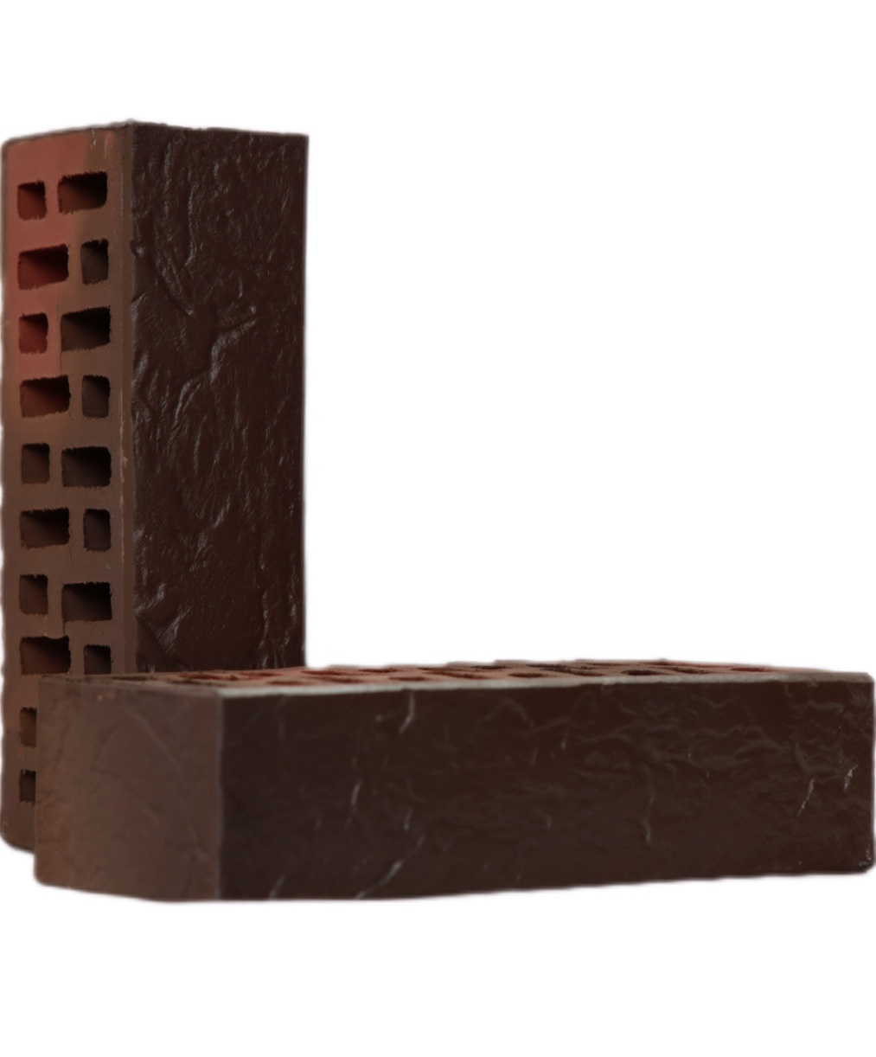
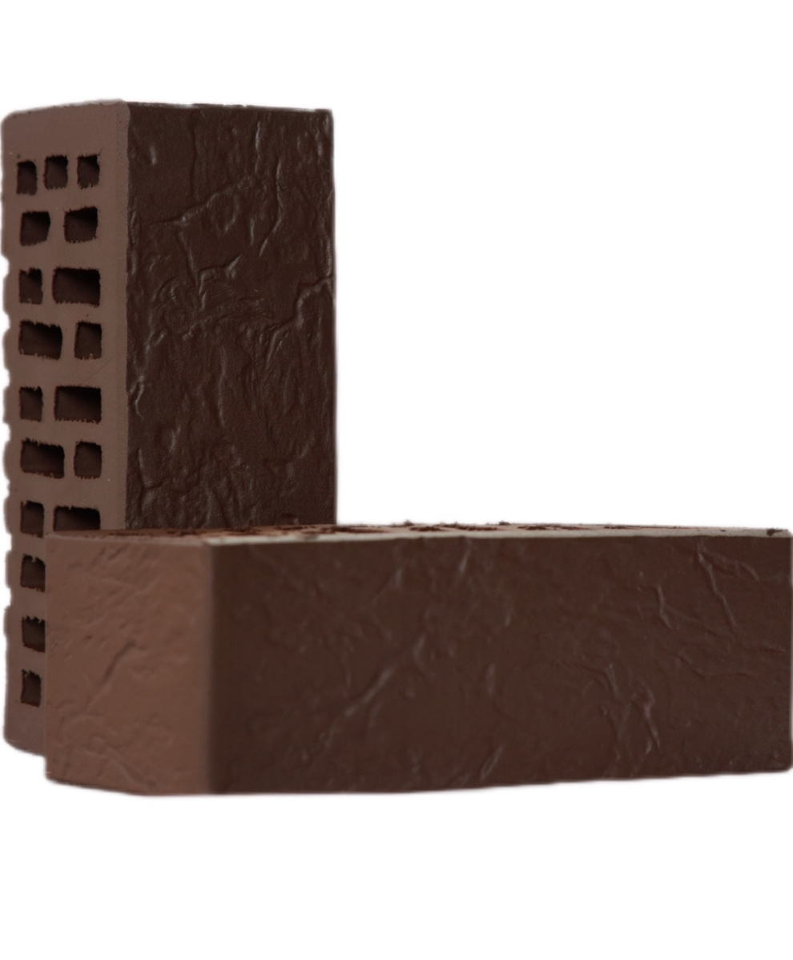
 | 1НФ |  | 1,4НФ | ГОСТ КР-л-пу 530-2012

 |  |  |  | Марка по прочности:
 |  |  |  | М300

Кирпич |  |  |  | Морозостойкость:
«клинкерный» |  |  |  | 150 циклов
«Венеция»
 |  |  |  | Водопоглощение:
 |  |  |  | 5%

 | Вес: 2,5 кг; |  | Вес: 3,4 кг; | Пустотность:
 | Габариты: 250*120*65, |  | Габариты: 250*120*88, | 33%
 | в одной пачке - 540 шт. |  | в одной пачке - 396 шт.

 | Цена* за единицу с НДС.руб.: 43 р 00к |  | Цена* за единицу с НДС.руб.: 48 р 00к
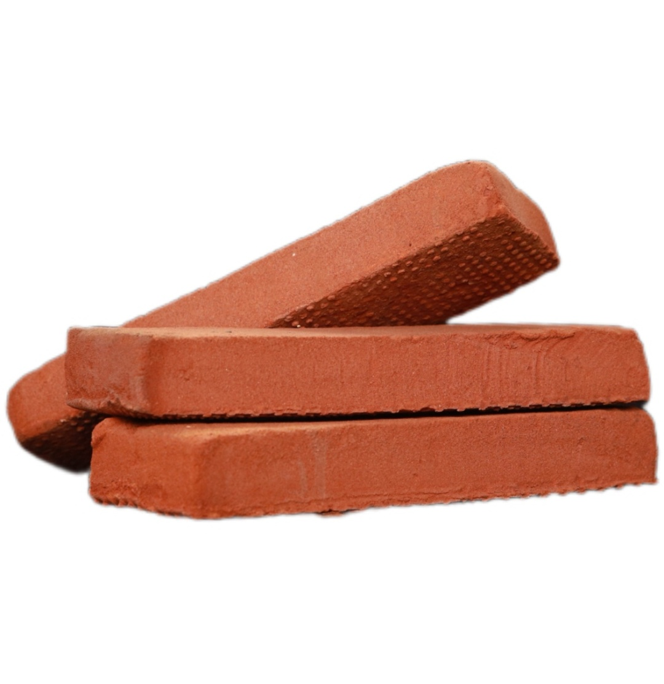
 | "Терракотовый" |  | "Древний булгар" | ГОСТ КР-л-пу 530-2012
 | 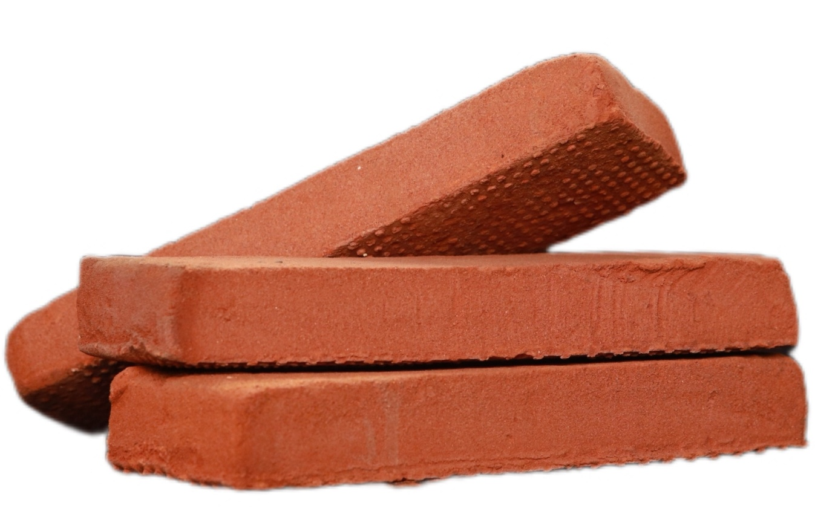
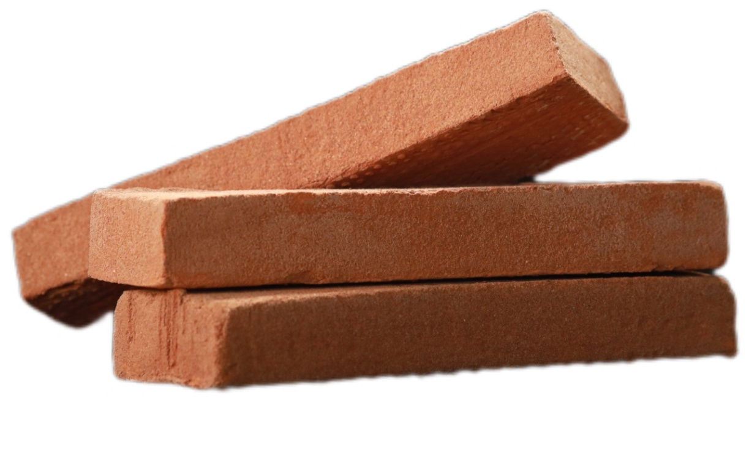
 |  |  |  | Марка по прочности:
 |  |  |  | М300

Кирпич |  |  |  | Морозостойкость:
ригельный |  |  |  | 50 циклов
ручной
формовки |  |  |  | Водопоглощение:
 |  |  |  | 11%

 | Вес: 1,9 кг; |  | Вес: 1,9 кг; | Пустотность:
 | Габариты: 290*85*40, |  | Габариты: 290*85*40, | 0%
 | В одной пачке - 600 шт. |  | В одной пачке - 600 шт.
 | Цена* за единицу с НДС.руб.: 100 р 00к |  | Цена* за единицу с НДС.руб.: 100 р 00к
*Цена указана за приобретение кирпича от 1 поддона. Поштучно кирпич дороже на 1 рубль.

ОАО "Алексеевская керамика" рекомендует отгружать лицевую продукцию на зимнее хранение
и на дальние расстояния (более 150 км) на европоддонах в термоупаковке. Цены указаны без учета стоимости доставки.
Осуществляем доставку по РТ и за ее пределами.Возможна доставка манипулятором.

Лист 2
 |  |  | Утверждаю: Генеральный директор
 |  |  | ОАО "Алексеевская керамика" Кабиров Р.Р
 |  |  | Номенклатура выпускаемой продукции
 |  |  | Адрес: 422900, РТ, п.г.т. Алексеевское, ул. Кирпичнозаводская, 10

 |  |  | Контактные тел: 8(84341) 2- 70- 07- приемная/факс
 |  |  | Зам. директора | 8-937-779-33-90 Кадиров Ильназ Равилович
 |  |  | Отдел сбыта | 8 (84341) 2-71-00, 8-917-858-99-21 Казакова Ольга Александровна
 |  |  | Нач. отдела сбыта | 8 (84341) 2-70-88, 8-937-284-38-52 Казилова Юлия Сергеевна
 |  |  | Доставка
 |  |  | Cайт предприятия: www.alexkeram.ru |  | e-mail: alexkeram@yandex.ru

Цены действительны с 14.07.2026г.

НАИМЕНОВАНИЕ |  |  | Внешний | Цена* за | Основные
 |  |  | вид | единицу с | характеристики
 |  |  |  | НДС.руб.
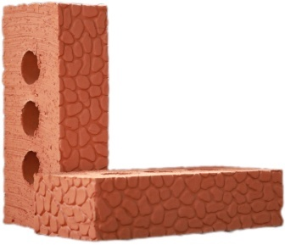
 | Кирпич |  |  |  | ГОСТ КР-р-по 530-2012
 | 1 НФ |  |  | 18р 50к | Марка по прочности 125-175
 | керамический |  |  |  | Морозостойкость 50 циклов
Кирпич | полнотелый |  |  | (европоддон + | Водопоглощение 12-13 %
керамический | с тремя технол. |  |  | термоупаковка) | Вес: 2,9 кг | , габариты: 250*120*65
рядовой | отверстиями |  |  |  | Пустотность: 11 % , в одной пачке - 436 шт.
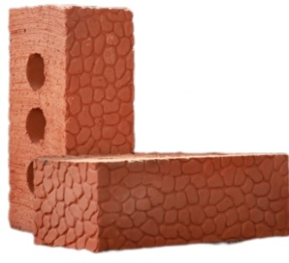
 | Кирпич |  |  |  | ГОСТ КР-р-по 530-2012
 | 1,4 НФ |  |  |  | Морозостойкость 50 циклов
 | керамический |  |  | 25р 00 к | Марка по прочности 125-175
производится на | полнотелый |  |  |  | Водопоглощение 12-13 %
итальянском | с тремя технол. |  |  | (европоддон + | Вес: 3,8 кг, габариты: 250*120*88
оборудовании | отверстиями |  |  | термоупаковка) | Пустотность: 11 % , в одной пачке - 328 шт.
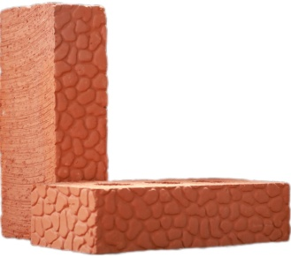
фирмы |  |  |  |  | ГОСТ КР-р-по 530-2012
BEDESCHI S.p.A, | Кирпич |  |  | 20р 50к | Морозостойкость 50 циклов
что гарантирует | 1 НФ |  |  |  | Марка по прочности 150-175
высокое качество | керамический |  |  | (европоддон + | Водопоглощение 12-13 %
нашей продукции | полнотелый |  |  | термоупаковка) | Вес: 3,5 кг, габариты: 250*120*65
 |  |  |  |  | Пустотность: 0 % , в одной пачке - 436 шт.
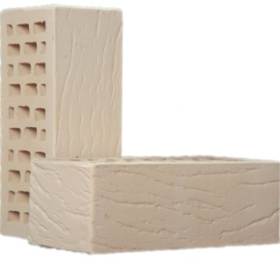
 |  |  |  |  | ГОСТ КР-л-пу 530-2012
 |  |  |  | 37р 00к | Марка по прочности - 175
 | Кирпич |  |  |  | Морозостойкость 75-100 циклов
 | 1,4 НФ |  |  | (европоддон + | Водопоглощение 13-14 %
 | слоновая кость |  |  | термоупаковка) | Вес: 2,9 кг | , габариты: 250*120*88
 | «Рустик» |  |  |  | Пустотность: 34 % , в одной пачке - 348 шт.

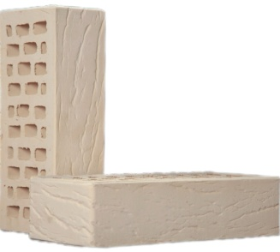
 |  |  |  | 29р 00к | ГОСТ КР-л-пу 530-2012
 | Кирпич |  |  |  | Морозостойкость 75-100 циклов
 | 1 НФ |  |  | (европоддон + | Марка по прочности -175
Кирпич | слоновая кость |  |  | термоупаковка) | Водопоглощение 13-14 %
керамический | «Рустик» |  |  |  | Вес: 2,2 кг, габариты: 250*120*65
лицевой |  |  |  |  | Пустотность: 34 % ,в одной пачке - 484 шт.
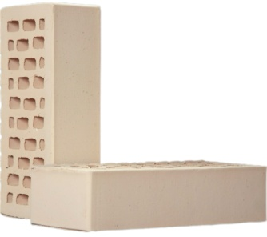
 |  |  |  | 29р 50к | ГОСТ КР-л-пу 530-2012
производится на | Кирпич |  |  |  | Морозостойкость 75-100 циклов
итальянском | 1НФ |  |  | (европоддон + | Марка по прочности -175
оборудовании | Слоновая Кость |  |  | термоупаковка) | Водопоглощение 13-14 %
BEDESCHI S.p.A, |  |  |  |  | Вес: 2,2 кг, габариты: 250*120*65
что гарантирует |  |  |  |  | Пустотность: 34 % ,в одной пачке - 484 шт.
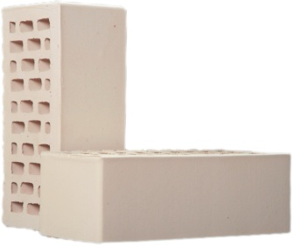
высокое качество |  |  |  |  | ГОСТ КР-л-пу 530-2012
нашей продукции | Кирпич |  |  | 37р 50к | Морозостойкость 75-100 циклов
 |  | 1.4НФ |  |  | Водопоглощение 13-14 %
 | Слоновая Кость |  |  | (европоддон + | Марка по прочности -175
 |  |  |  | термоупаковка) | Вес: 2,9 кг, Габариты: 250*120*88
 |  |  |  |  | Пустотность - 34 % , в одной пачке - 348 шт.
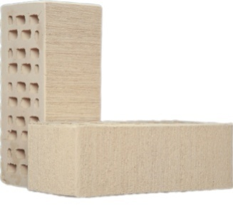
 | Кирпич |  |  |  | ГОСТ КР-л-пу 530-2012
 |  | 1.4НФ |  | 38р 00к | Морозостойкость 75-100 циклов
 | Слоновая Кость |  |  |  | Водопоглощение 13-14 %
 | "Бархат" |  |  | (европоддон + | Марка по прочности -175
 |  |  |  | термоупаковка) | Вес: 2,9 кг, Габариты: 250*120*88
 |  |  |  |  | Пустотность - 34 % , в одной пачке - 348 шт.
*Цена указана за приобретение кирпича от 1 поддона. Поштучно кирпич дороже на 1 рубль.
ОАО "Алексеевская керамика" рекомендует отгружать лицевую продукцию на зимнее хранение
и на дальние расстояния (более 150 км) на европоддонах в термоупаковке. Цены указаны без учета стоимости доставки.
Осуществляем доставку по РТ и за ее пределами.Возможна доставка манипулятором.

